Sheet1
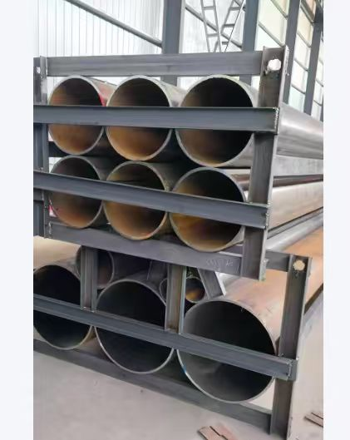
 | 标准 | 规格 | 总重量/吨
无缝钢管 | ASTM A106 Gr.A | D323.8x17.48 | 20.6
无缝钢管 | ASTM A106 Gr.A | D26.7x5.56 | 0.209
无缝钢管 | ASTM A106 Gr.A | D33.4x6.35 | 0.267
无缝钢管 | ASTM A106 Gr.A | D42.2x6.35 | 0.404
无缝钢管 | ASTM A106 Gr.A | D610x9.53 | 193.052
无缝钢管 | ASTM A106 Gr.A | D457x9.53 | 10.096
无缝钢管 | ASTM A106 Gr.A | D355.6x9.53 | 14.639
无缝钢管 | ASTM A106 Gr.A | D273x9.27 | 20.981
无缝钢管 | ASTM A106 Gr.A | D219.1x8.18 | 11.744
无缝钢管 | ASTM A106 Gr.A | D168.3x7.11 | 6.782
无缝钢管 | ASTM A106 Gr.A | D114.3x6.02 | 3.473
无缝钢管 | ASTM A106 Gr.A | D88.9x5.49 | 7.113
无缝钢管 | ASTM A106 Gr.A | D60.3x5.54 | 2.02

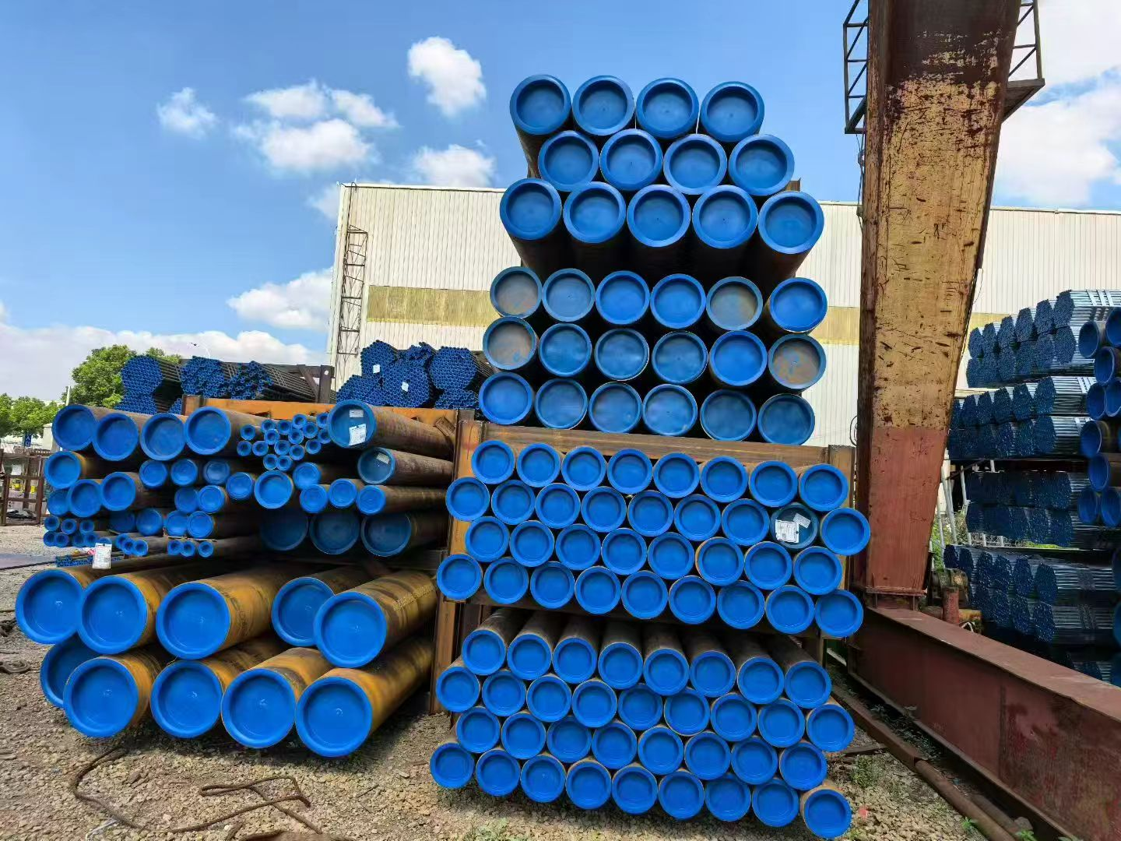
总计:
要求报到上海港价格，钢管两头带堵头，另需钢架打包（看附件图片）。要求交货期9月13日前到达上海港。看能否报打包好运输到上海港的价格。

